シーケンス図(新規登録)
ユースケース記述 | システム名称 | ユースケース名 |  | 改訂日
 |  |  |  | 改訂者

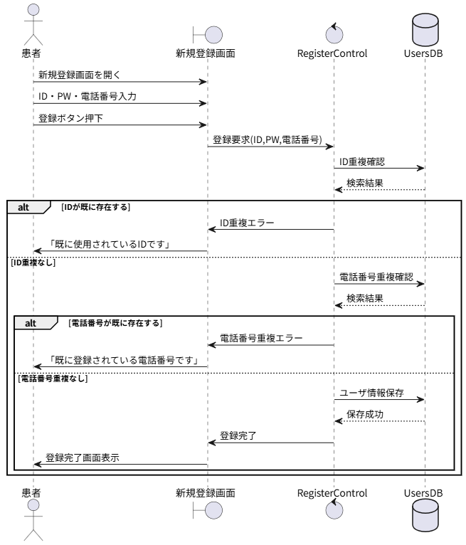
 |  |  | @startuml

 |  |  | actor 患者

 |  |  | boundary 新規登録画面
 |  |  | control RegisterControl
 |  |  | database UsersDB

 |  |  | 患者 -> 新規登録画面 : 新規登録画面を開く

 |  |  | 患者 -> 新規登録画面 : ID・PW・電話番号入力
 |  |  | 患者 -> 新規登録画面 : 登録ボタン押下

 |  |  | 新規登録画面 -> RegisterControl : 登録要求(ID,PW,電話番号)

 |  |  | RegisterControl -> UsersDB : ID重複確認
 |  |  | UsersDB --> RegisterControl : 検索結果

 |  |  | alt IDが既に存在する
 |  |  | RegisterControl -> 新規登録画面 : ID重複エラー
 |  |  | 新規登録画面 -> 患者 : 「既に使用されているIDです」
 |  |  | else ID重複なし

 |  |  | RegisterControl -> UsersDB : 電話番号重複確認
 |  |  | UsersDB --> RegisterControl : 検索結果

 |  |  | alt 電話番号が既に存在する
 |  |  | RegisterControl -> 新規登録画面 : 電話番号重複エラー
 |  |  | 新規登録画面 -> 患者 : 「既に登録されている電話番号です」

 |  |  | else 電話番号重複なし

 |  |  | RegisterControl -> UsersDB : ユーザ情報保存
 |  |  | UsersDB --> RegisterControl : 保存成功

 |  |  | RegisterControl -> 新規登録画面 : 登録完了
 |  |  | 新規登録画面 -> 患者 : 登録完了画面表示

 |  |  | end
 |  |  | end

 |  |  | @enduml

シーケンス図 (ログイン)
ユースケース記述 | システム名称 | ユースケース名 |  | 改訂日
 |  |  |  | 改訂者

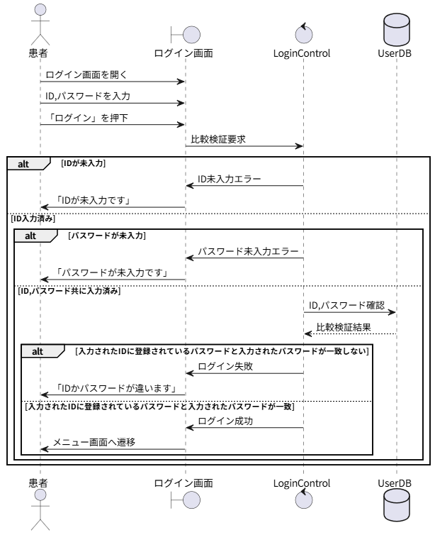
 |  |  | @startuml

 |  |  | actor 患者

 |  |  | boundary ログイン画面
 |  |  | control LoginControl
 |  |  | database UserDB

 |  |  | 患者 -> ログイン画面 : ログイン画面を開く
 |  |  | 患者 -> ログイン画面 : ID,パスワードを入力
 |  |  | 患者 -> ログイン画面 : 「ログイン」を押下

 |  |  | ログイン画面 -> LoginControl : 比較検証要求

 |  |  | alt IDが未入力
 |  |  | LoginControl -> ログイン画面 : ID未入力エラー
 |  |  | ログイン画面 -> 患者 : 「IDが未入力です」
 |  |  | else ID入力済み
 |  |  | alt パスワードが未入力
 |  |  | LoginControl -> ログイン画面 : パスワード未入力エラー
 |  |  | ログイン画面 -> 患者 : 「パスワードが未入力です」
 |  |  | else ID,パスワード共に入力済み
 |  |  | LoginControl -> UserDB : ID,パスワード確認
 |  |  | UserDB --> LoginControl : 比較検証結果
 |  |  | alt 入力されたIDに登録されているパスワードと入力されたパスワードが一致しない
 |  |  | LoginControl -> ログイン画面 : ログイン失敗
 |  |  | ログイン画面 -> 患者 : 「IDかパスワードが違います」
 |  |  | else 入力されたIDに登録されているパスワードと入力されたパスワードが一致
 |  |  | LoginControl -> ログイン画面 : ログイン成功
 |  |  | ログイン画面 -> 患者 : メニュー画面へ遷移
 |  |  | end
 |  |  | end
 |  |  | end

 |  |  | @enduml

シーケンス図 (基準値設定)
ユースケース記述 | システム名称 | ユースケース名 | 改訂日
 |  |  | 改訂者

 |  |  |  | @startuml

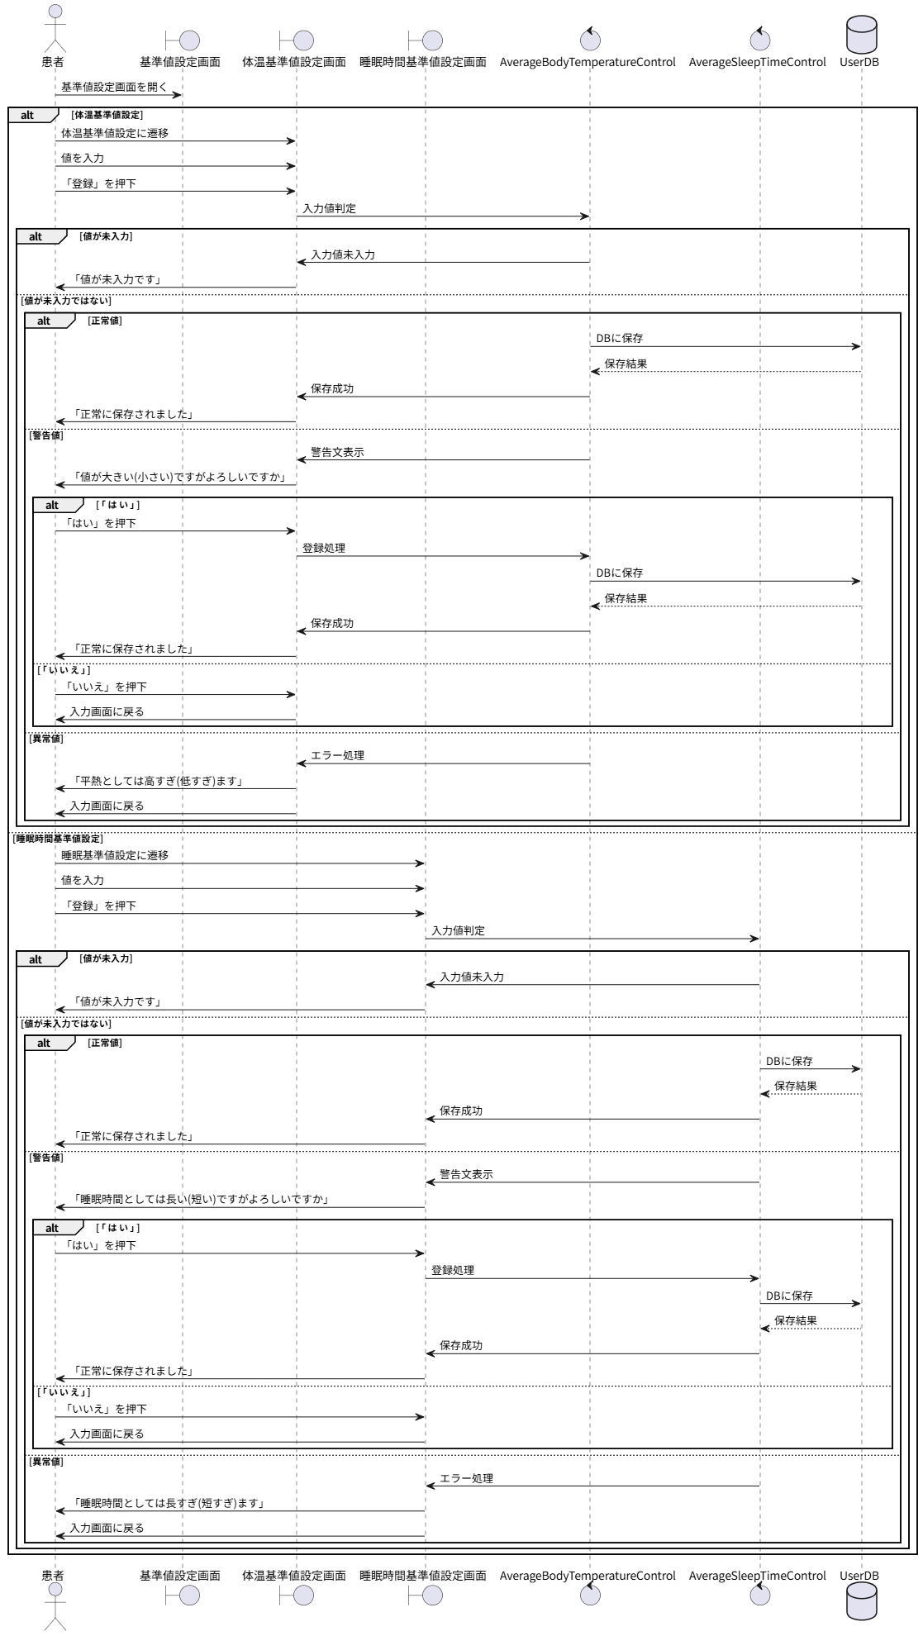
 |  |  |  | actor 患者

 |  |  |  | boundary 基準値設定画面
 |  |  |  | boundary 体温基準値設定画面
 |  |  |  | boundary 睡眠時間基準値設定画面
 |  |  |  | control AverageBodyTemperatureControl
 |  |  |  | control AverageSleepTimeControl
 |  |  |  | database UserDB

 |  |  |  | 患者 -> 基準値設定画面 : 基準値設定画面を開く

 |  |  |  | alt 体温基準値設定

 |  |  |  | 患者 -> 体温基準値設定画面 : 体温基準値設定に遷移
 |  |  |  | 患者 -> 体温基準値設定画面 : 値を入力
 |  |  |  | 患者 -> 体温基準値設定画面 : 「登録」を押下

 |  |  |  | 体温基準値設定画面 -> AverageBodyTemperatureControl : 入力値判定

 |  |  |  | alt 値が未入力

 |  |  |  | AverageBodyTemperatureControl -> 体温基準値設定画面 : 入力値未入力
 |  |  |  | 体温基準値設定画面 -> 患者 : 「値が未入力です」

 |  |  |  | else 値が未入力ではない

 |  |  |  | alt 正常値

 |  |  |  | AverageBodyTemperatureControl -> UserDB : DBに保存
 |  |  |  | UserDB --> AverageBodyTemperatureControl : 保存結果
 |  |  |  | AverageBodyTemperatureControl -> 体温基準値設定画面 : 保存成功
 |  |  |  | 体温基準値設定画面 -> 患者 : 「正常に保存されました」

 |  |  |  | else 警告値

 |  |  |  | AverageBodyTemperatureControl -> 体温基準値設定画面 : 警告文表示
 |  |  |  | 体温基準値設定画面 -> 患者 : 「値が大きい(小さい)ですがよろしいですか」

 |  |  |  | alt 「はい」

 |  |  |  | 患者 -> 体温基準値設定画面 : 「はい」を押下
 |  |  |  | 体温基準値設定画面 -> AverageBodyTemperatureControl : 登録処理
 |  |  |  | AverageBodyTemperatureControl -> UserDB : DBに保存
 |  |  |  | UserDB --> AverageBodyTemperatureControl : 保存結果
 |  |  |  | AverageBodyTemperatureControl -> 体温基準値設定画面 : 保存成功
 |  |  |  | 体温基準値設定画面 -> 患者 : 「正常に保存されました」

 |  |  |  | else 「いいえ」

 |  |  |  | 患者 -> 体温基準値設定画面 : 「いいえ」を押下
 |  |  |  | 体温基準値設定画面 -> 患者 : 入力画面に戻る

 |  |  |  | end

 |  |  |  | else 異常値

 |  |  |  | AverageBodyTemperatureControl -> 体温基準値設定画面 : エラー処理
 |  |  |  | 体温基準値設定画面 -> 患者 : 「平熱としては高すぎ(低すぎ)ます」
 |  |  |  | 体温基準値設定画面 -> 患者 : 入力画面に戻る

 |  |  |  | end

 |  |  |  | end

 |  |  |  | else 睡眠時間基準値設定

 |  |  |  | 患者 -> 睡眠時間基準値設定画面 : 睡眠基準値設定に遷移
 |  |  |  | 患者 -> 睡眠時間基準値設定画面 : 値を入力
 |  |  |  | 患者 -> 睡眠時間基準値設定画面 : 「登録」を押下

 |  |  |  | 睡眠時間基準値設定画面 -> AverageSleepTimeControl : 入力値判定

 |  |  |  | alt 値が未入力

 |  |  |  | AverageSleepTimeControl -> 睡眠時間基準値設定画面 : 入力値未入力
 |  |  |  | 睡眠時間基準値設定画面 -> 患者 : 「値が未入力です」

 |  |  |  | else 値が未入力ではない

 |  |  |  | alt 正常値

 |  |  |  | AverageSleepTimeControl -> UserDB : DBに保存
 |  |  |  | UserDB --> AverageSleepTimeControl : 保存結果
 |  |  |  | AverageSleepTimeControl -> 睡眠時間基準値設定画面 : 保存成功
 |  |  |  | 睡眠時間基準値設定画面 -> 患者 : 「正常に保存されました」

 |  |  |  | else 警告値

 |  |  |  | AverageSleepTimeControl -> 睡眠時間基準値設定画面 : 警告文表示
 |  |  |  | 睡眠時間基準値設定画面 -> 患者 : 「睡眠時間としては長い(短い)ですがよろしいですか」

 |  |  |  | alt 「はい」

 |  |  |  | 患者 -> 睡眠時間基準値設定画面 : 「はい」を押下
 |  |  |  | 睡眠時間基準値設定画面 -> AverageSleepTimeControl : 登録処理
 |  |  |  | AverageSleepTimeControl -> UserDB : DBに保存
 |  |  |  | UserDB --> AverageSleepTimeControl : 保存結果
 |  |  |  | AverageSleepTimeControl -> 睡眠時間基準値設定画面 : 保存成功
 |  |  |  | 睡眠時間基準値設定画面 -> 患者 : 「正常に保存されました」

 |  |  |  | else 「いいえ」

 |  |  |  | 患者 -> 睡眠時間基準値設定画面 : 「いいえ」を押下
 |  |  |  | 睡眠時間基準値設定画面 -> 患者 : 入力画面に戻る

 |  |  |  | end

 |  |  |  | else 異常値

 |  |  |  | AverageSleepTimeControl -> 睡眠時間基準値設定画面 : エラー処理
 |  |  |  | 睡眠時間基準値設定画面 -> 患者 : 「睡眠時間としては長すぎ(短すぎ)ます」
 |  |  |  | 睡眠時間基準値設定画面 -> 患者 : 入力画面に戻る

 |  |  |  | end

 |  |  |  | end

 |  |  |  | end

 |  |  |  | @enduml

シーケンス図 (記録)
ユースケース記述 | システム名称 | ユースケース名 | 改訂日
 |  |  | 改訂者

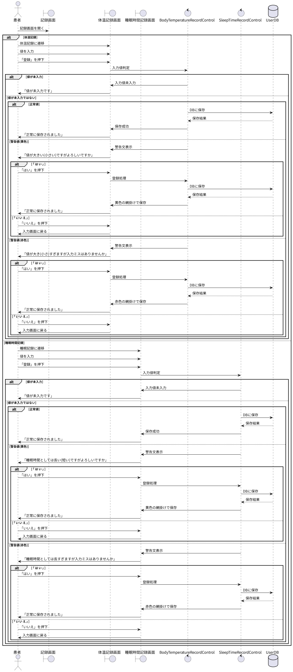
 |  |  |  | @startuml

 |  |  |  | actor 患者

 |  |  |  | boundary 記録画面
 |  |  |  | boundary 体温記録画面
 |  |  |  | boundary 睡眠時間記録画面
 |  |  |  | control BodyTemperatureRecordControl
 |  |  |  | control SleepTimeRecordControl
 |  |  |  | database UserDB

 |  |  |  | 患者 -> 記録画面 : 記録画面を開く

 |  |  |  | alt 体温記録

 |  |  |  | 患者 -> 体温記録画面 : 体温記録に遷移
 |  |  |  | 患者 -> 体温記録画面 : 値を入力
 |  |  |  | 患者 -> 体温記録画面 : 「登録」を押下

 |  |  |  | 体温記録画面 -> BodyTemperatureRecordControl : 入力値判定

 |  |  |  | alt 値が未入力

 |  |  |  | BodyTemperatureRecordControl -> 体温記録画面 : 入力値未入力
 |  |  |  | 体温記録画面 -> 患者 : 「値が未入力です」

 |  |  |  | else 値が未入力ではない

 |  |  |  | alt 正常値

 |  |  |  | BodyTemperatureRecordControl -> UserDB : DBに保存
 |  |  |  | UserDB --> BodyTemperatureRecordControl : 保存結果
 |  |  |  | BodyTemperatureRecordControl -> 体温記録画面 : 保存成功
 |  |  |  | 体温記録画面 -> 患者 : 「正常に保存されました」

 |  |  |  | else 警告値(黄色)

 |  |  |  | BodyTemperatureRecordControl -> 体温記録画面 : 警告文表示
 |  |  |  | 体温記録画面 -> 患者 : 「値が大きい(小さい)ですがよろしいですか」

 |  |  |  | alt 「はい」

 |  |  |  | 患者 -> 体温記録画面 : 「はい」を押下
 |  |  |  | 体温記録画面 -> BodyTemperatureRecordControl : 登録処理
 |  |  |  | BodyTemperatureRecordControl -> UserDB : DBに保存
 |  |  |  | UserDB --> BodyTemperatureRecordControl : 保存結果
 |  |  |  | BodyTemperatureRecordControl -> 体温記録画面 : 黄色の網掛けで保存
 |  |  |  | 体温記録画面 -> 患者 : 「正常に保存されました」

 |  |  |  | else 「いいえ」

 |  |  |  | 患者 -> 体温記録画面 : 「いいえ」を押下
 |  |  |  | 体温記録画面 -> 患者 : 入力画面に戻る

 |  |  |  | end

 |  |  |  | else 警告値(赤色)

 |  |  |  | BodyTemperatureRecordControl -> 体温記録画面 : 警告文表示
 |  |  |  | 体温記録画面 -> 患者 : 「値が大き(小さ)すぎますが入力ミスはありませんか」

 |  |  |  | alt 「はい」

 |  |  |  | 患者 -> 体温記録画面 : 「はい」を押下
 |  |  |  | 体温記録画面 -> BodyTemperatureRecordControl : 登録処理
 |  |  |  | BodyTemperatureRecordControl -> UserDB : DBに保存
 |  |  |  | UserDB --> BodyTemperatureRecordControl : 保存結果
 |  |  |  | BodyTemperatureRecordControl -> 体温記録画面 : 赤色の網掛けで保存
 |  |  |  | 体温記録画面 -> 患者 : 「正常に保存されました」

 |  |  |  | else 「いいえ」

 |  |  |  | 患者 -> 体温記録画面 : 「いいえ」を押下
 |  |  |  | 体温記録画面 -> 患者 : 入力画面に戻る

 |  |  |  | end

 |  |  |  | end

 |  |  |  | end

 |  |  |  | else 睡眠時間記録

 |  |  |  | 患者 -> 睡眠時間記録画面 : 睡眠記録に遷移
 |  |  |  | 患者 -> 睡眠時間記録画面 : 値を入力
 |  |  |  | 患者 -> 睡眠時間記録画面 : 「登録」を押下

 |  |  |  | 睡眠時間記録画面 -> SleepTimeRecordControl : 入力値判定

 |  |  |  | alt 値が未入力

 |  |  |  | SleepTimeRecordControl -> 睡眠時間記録画面 : 入力値未入力
 |  |  |  | 睡眠時間記録画面 -> 患者 : 「値が未入力です」

 |  |  |  | else 値が未入力ではない

 |  |  |  | alt 正常値

 |  |  |  | SleepTimeRecordControl -> UserDB : DBに保存
 |  |  |  | UserDB --> SleepTimeRecordControl : 保存結果
 |  |  |  | SleepTimeRecordControl -> 睡眠時間記録画面 : 保存成功
 |  |  |  | 睡眠時間記録画面 -> 患者 : 「正常に保存されました」

 |  |  |  | else 警告値(黄色)

 |  |  |  | SleepTimeRecordControl -> 睡眠時間記録画面 : 警告文表示
 |  |  |  | 睡眠時間記録画面 -> 患者 : 「睡眠時間としては長い(短い)ですがよろしいですか」

 |  |  |  | alt 「はい」

 |  |  |  | 患者 -> 睡眠時間記録画面 : 「はい」を押下
 |  |  |  | 睡眠時間記録画面 -> SleepTimeRecordControl : 登録処理
 |  |  |  | SleepTimeRecordControl -> UserDB : DBに保存
 |  |  |  | UserDB --> SleepTimeRecordControl : 保存結果
 |  |  |  | SleepTimeRecordControl -> 睡眠時間記録画面 : 黄色の網掛けで保存
 |  |  |  | 睡眠時間記録画面 -> 患者 : 「正常に保存されました」

 |  |  |  | else 「いいえ」

 |  |  |  | 患者 -> 睡眠時間記録画面 : 「いいえ」を押下
 |  |  |  | 睡眠時間記録画面 -> 患者 : 入力画面に戻る

 |  |  |  | end

 |  |  |  | else 警告値(赤色)

 |  |  |  | SleepTimeRecordControl -> 睡眠時間記録画面 : 警告文表示
 |  |  |  | 睡眠時間記録画面 -> 患者 : 「睡眠時間としては長すぎますが入力ミスはありませんか」

 |  |  |  | alt 「はい」

 |  |  |  | 患者 -> 睡眠時間記録画面 : 「はい」を押下
 |  |  |  | 睡眠時間記録画面 -> SleepTimeRecordControl : 登録処理
 |  |  |  | SleepTimeRecordControl -> UserDB : DBに保存
 |  |  |  | UserDB --> SleepTimeRecordControl : 保存結果
 |  |  |  | SleepTimeRecordControl -> 睡眠時間記録画面 : 赤色の網掛けで保存
 |  |  |  | 睡眠時間記録画面 -> 患者 : 「正常に保存されました」

 |  |  |  | else 「いいえ」

 |  |  |  | 患者 -> 睡眠時間記録画面 : 「いいえ」を押下
 |  |  |  | 睡眠時間記録画面 -> 患者 : 入力画面に戻る

 |  |  |  | end

 |  |  |  | end

 |  |  |  | end

 |  |  |  | end

 |  |  |  | @enduml

